Zimmerplan
 |  |  |  | Zimmereinteilung von: | 0

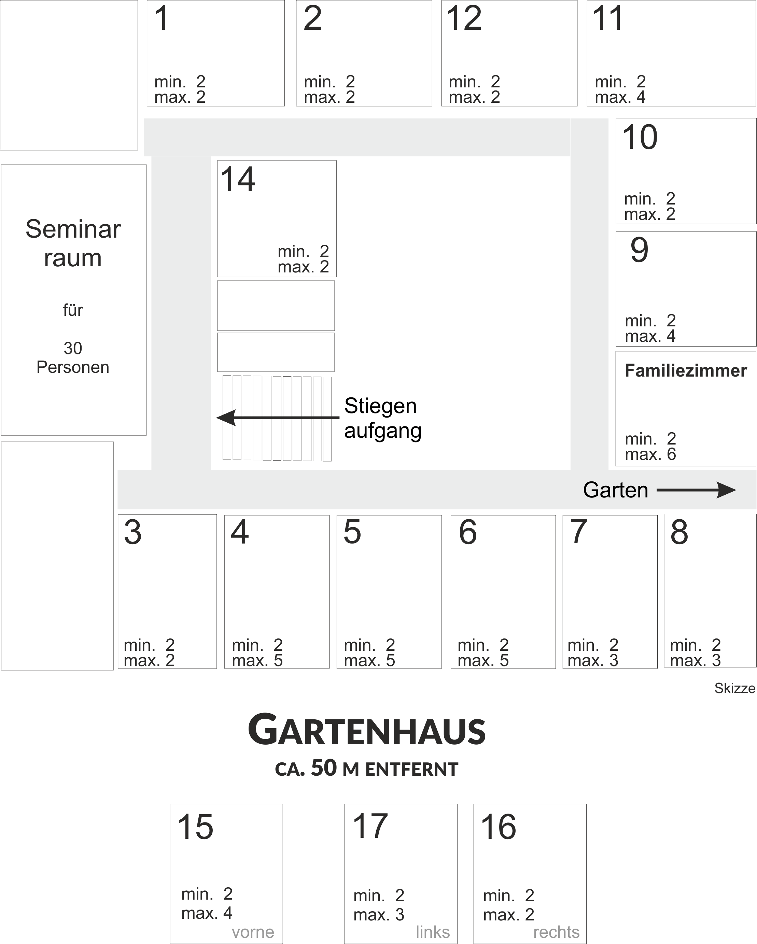
 | 0 |  | 0 |  |  | 0 |  |  | 0

 |  |  |  |  |  |  |  |  |  | 0

 |  | 0

 |  |  |  |  |  |  |  |  |  | 0

 |  |  |  |  |  |  |  |  |  | 0

0 |  | 0 |  | 0 |  | 0 |  | 0 |  |  | 0

 | 0 |  |  | 0 |  |  | 0

